验货尺寸表 （首期)
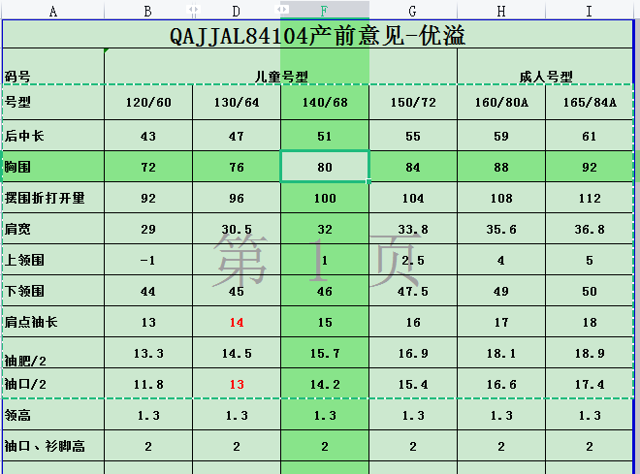
QC规格测量表
款号 | QAJJAL84104 |  | 品名 | 儿童短袖T |  |  | 生产工厂 | 优溢
码号 |  |  | 儿童号型 |  |  | 成人号型 |  |  | 儿童号型 |  |  | 成人号型
号型 | 120/60 | 130/64 | 140/68 | 150/72 | 160/80A | 165/84A |  |  | 白色 | 140/68 | 白色 | 140/68
 |  |  |  |  |  |  |  |  |  | 洗前 |  | 洗后
后中长 | 43 | 47 | 51 | 55 | 59 | 61 |  |  |  | +0.5 |  | -
胸围 | 72 | 76 | 80 | 84 | 88 | 92 |  |  |  | - |  | -
摆围（折打开量） | 92 | 96 | 100 | 104 | 108 | 112 |  |  |  | +1 |  | -
肩宽 | 29 | 30.5 | 32 | 33.8 | 35.6 | 36.8 |  |  |  | +1.2 |  | -0.5
下领围 | 44 | 45 | 46 | 47.5 | 49 | 50 |  |  |  | -1.2 |  | -
肩点袖长 | 13 | 14 | 15 | 16 | 17 | 18 |  |  |  | -0.5 |  | -1
袖肥/2 | 13.3 | 14.5 | 15.7 | 16.9 | 18.1 | 18.9 |  |  |  | -0.5 |  | -0.2
袖口/2 | 11.8 | 13 | 14.2 | 15.4 | 16.6 | 17.4 |  |  |  | - |  | -

初期请洗测2-3件，有问题的另加测量数量。
 |  |  |  |  |  |  | 验货时间： | 2023-02-09 | 跟单QC: | 唐元辉 | 工厂负责人：

